Sheet1
Amazon.co.jp 週別売上カテゴリランキング （寝具）

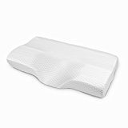
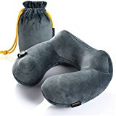
Rank | 2017/08/29 |  | 2017/08/30
 |  | NURSAL 低反発まくら 人間工学設計健康まくら 肩こり 首こり 対策 頚椎サポート いびき防止 ストレス解消 頭痛改善 通気性良く 仰向き横向き対応 ヘルスケア枕 快眠安眠 洗えるまくら ピロー 敬老の日 |  | Purefly ネックピロー U型 手動プレス式膨らませる 旅行用 飛行機 バス オフィス 自宅 収納ポーチ付
 |  | B071FD316L |  | B01N4GKJJI
1 |  | NURSAL |  | Purefly
 |  | SR: 54 |  | SR: 54
 |  | 2980 |  | 1573
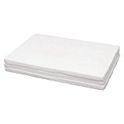
 |  | Purefly ネックピロー U型 手動プレス式膨らませる 旅行用 飛行機 バス オフィス 自宅 収納ポーチ付 |  | アイリスオーヤマ バランスマットレス シングル MTRB-S
 |  | B01N4GKJJI |  | B00NW91IMA
2 |  | Purefly |  | アイリスオーヤマ(IRIS)
 |  | SR: 78 |  | SR: 82
 |  | 1573 |  | 2780
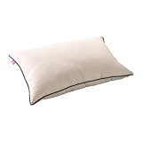
 |  | 枕 洗濯できる 清潔・お手軽 洗えるまくら HST-P117 【ハルカスタイル】 |  | 枕 洗濯できる 清潔・お手軽 洗えるまくら HST-P117 【ハルカスタイル】
 |  | B01BE1ANUU |  | B01BE1ANUU
3 |  | Haruka・Style(ハルカ・スタイル) |  | Haruka・Style(ハルカ・スタイル)
 |  | SR: 80 |  | SR: 88
 |  | 980 |  | 980
 |  | アイリスオーヤマ バランスマットレス シングル MTRB-S |  | NURSAL 低反発まくら 人間工学設計健康まくら 肩こり 首こり 対策 頚椎サポート いびき防止 ストレス解消 頭痛改善 通気性良く 仰向き横向き対応 ヘルスケア枕 快眠安眠 洗えるまくら ピロー 敬老の日
 |  | B00NW91IMA |  | B071FD316L
4 |  | アイリスオーヤマ(IRIS) |  | NURSAL
 |  | SR: 136 |  | SR: 123
 |  | 2780 |  | 2980
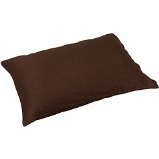

 |  | アイリスオーヤマ 枕カバー 43×63ｃｍ ブラウン CMP-4363 |  | アイリスオーヤマ 枕カバー 43×63ｃｍ ブラウン CMP-4363
 |  | B0064JLP0K |  | B0064JLP0K
5 |  | アイリスオーヤマ(IRIS) |  | アイリスオーヤマ(IRIS)
 |  | SR: 166 |  | SR: 159
 |  | 379 |  | 379
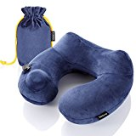
 |  | Metene ネックピロー U型まくら 携帯枕 洗えるカバー 旅行用品 飛行機 トラベル 収納ポーチ付 (ブルー) |  | Metene ネックピロー U型まくら 携帯枕 洗えるカバー 旅行用品 飛行機 トラベル 収納ポーチ付 (ブルー)
 |  | B06XWT9DTY |  | B06XWT9DTY
6 |  | Metene |  | Metene
 |  | SR: 201 |  | SR: 176
 |  | 2088 |  | 2088
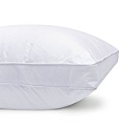
 |  | 枕 安眠 人気 快眠枕 ホテル仕様 高反発 洗える まくら 43x63 cm ホワイト 高級立体構造 肩こり対策 |  | 枕 安眠 人気 快眠枕 ホテル仕様 高反発 洗える まくら 43x63 cm ホワイト 高級立体構造 肩こり対策
 |  | B0733SMHQY |  | B0733SMHQY
7 |  | ツキノユメ |  | ツキノユメ
 |  | SR: 230 |  | SR: 269
 |  | 2880 |  | 2880
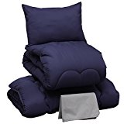
 |  | 布団セット 4点セット 洗える ほこりの出にくい布団 抗菌 防臭 きめ細やかなピーチスキン加工 軽量 低ホルムアルデヒド仕様 収納ケース付 シングル ネイビー |  | 布団セット 4点セット 洗える ほこりの出にくい布団 抗菌 防臭 きめ細やかなピーチスキン加工 軽量 低ホルムアルデヒド仕様 収納ケース付 シングル ネイビー
 |  | B01AABS1RW |  | B01AABS1RW
8 |  | アイリスプラザ |  | アイリスプラザ
 |  | SR: 333 |  | SR: 324
 |  | 3980 |  | 3980
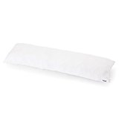
 |  | 抱き枕 CMD9000 ハイクラス (160cm × 50cm) - COMODOオリジナル [日本製] |  | 首・肩への負担軽減 【もちふわ エアチップピロー】 低反発チップまくら 枕 ホワイト Sサイズ 約35×50cm
 |  | B01MV3T1ED |  | B016M9J5PI
9 |  | COMODO |  | TOKYO BEST SLEEP CENTER
 |  | SR: 21 |  | SR: 352
 |  |  |  | 980
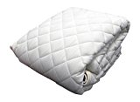
 |  | ウオッシャブル ベッドパッド シングルサイズ 124545-0005 |  | 抱き枕 CMD9000 ハイクラス (160cm × 50cm) - COMODOオリジナル [日本製]
 |  | B01E3WVANQ |  | B01MV3T1ED
10 |  | 三幸 |  | COMODO
 |  | SR: 382 |  | SR: 36
 |  | 1561 |  | 7180

